参考中证协《证券公司金融工具减值指引》
中证协《证券公司金融工具减值指引》 | 注：参考使用，中证协于2025年发布修订版《证券公司金融工具减值指引》，修订后内容未包含该等具体方法论信息。

违约概率(PD)
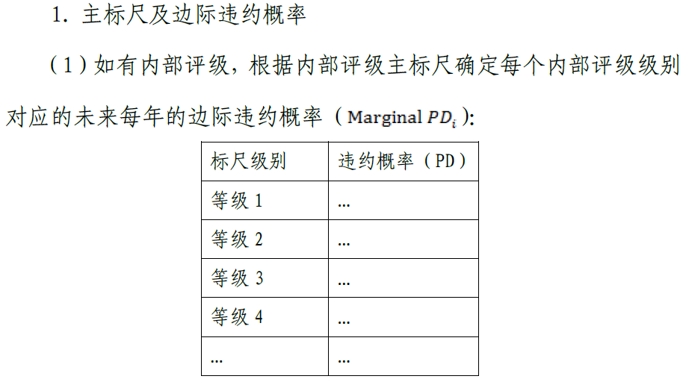

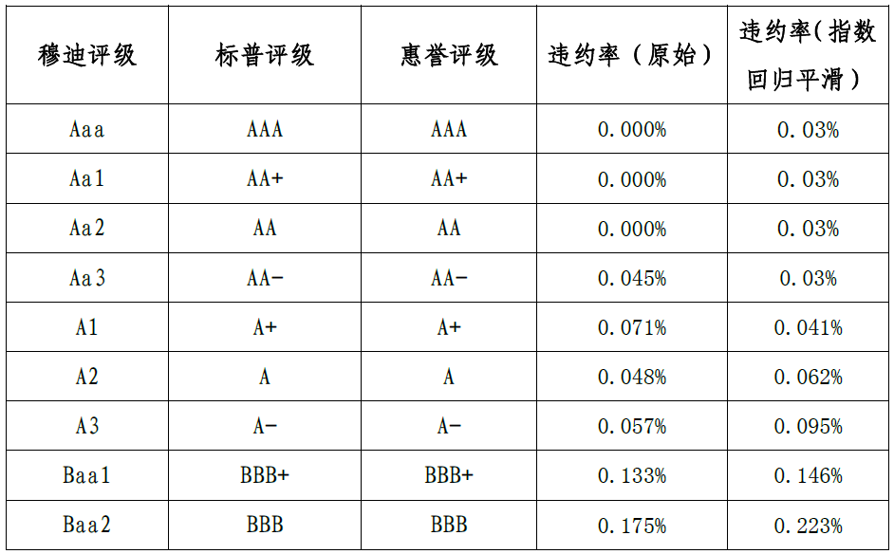

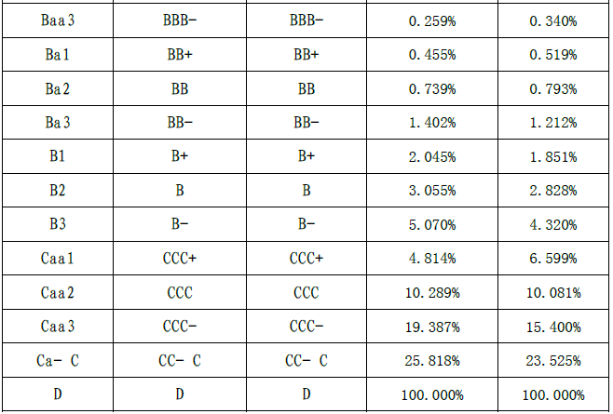

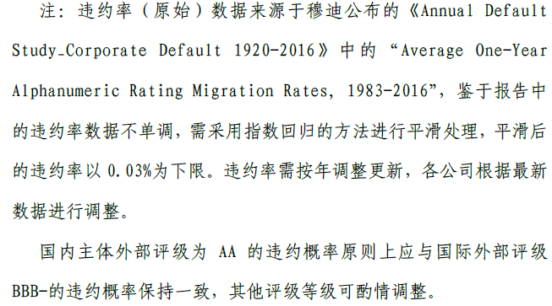

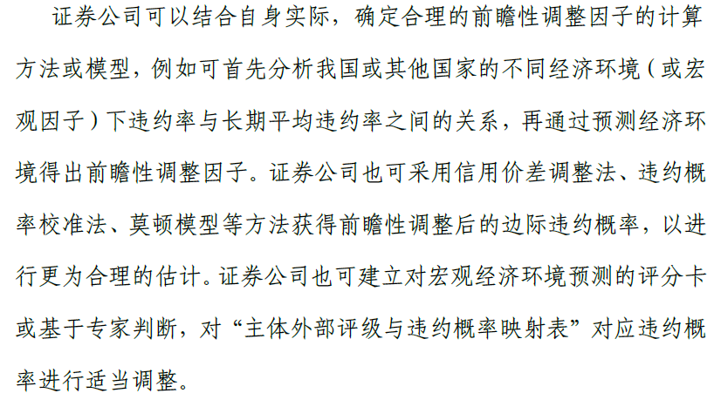

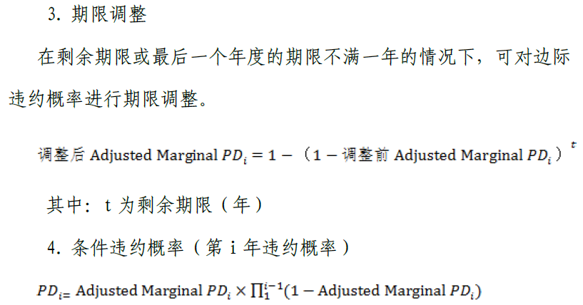

违约损失率(LGD)
国家金融监督管理总局《商业银行资本管理办法》（2024年1月1日起实施）
主权和金融机构风险暴露中没有合格抵质押品的高级债权和次级债权的违约损失率分别为45％和75％，公司风险暴露中没有合格抵质押品的高级债权和次级债权的违约损失率分别为40％和75％。对于提供合格抵质押品的高级债权和从属于净额结算主协议的回购交易，商业银行可以根据风险缓释效应调整违约损失率。

